Caratula
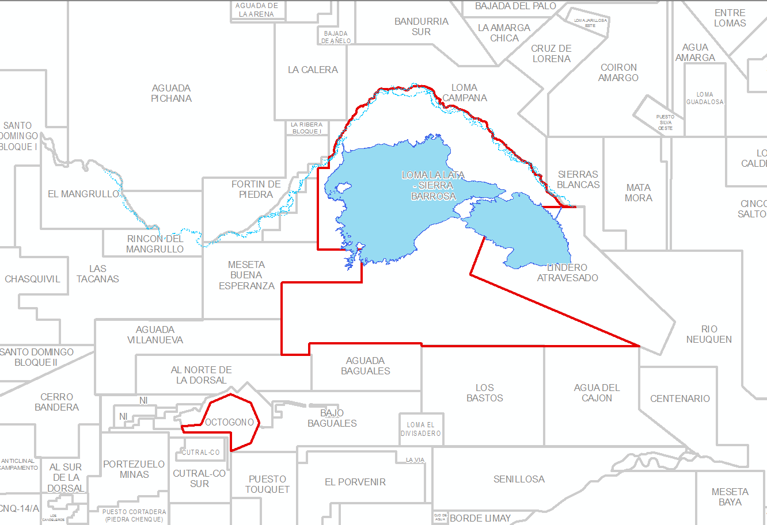
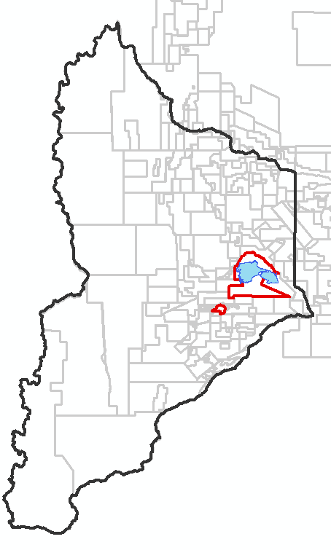
POZO: |  | YPF.Nq.LLL-440 | 1
UWI: |  | AR0200007131
COORDENADAS POSGAR | X: | 5737142,32
 | Y: | 2530937,78
EXPEDIENTE:
LICENCIA AMBIENTAL:
FACTIBILIDAD HC:
FECHA DE INICIO: |  | 2010-10-08
FECHA DE FIN: |  | 2010-11-04
PROVINCIA: |  | NEUQUEN
UUNN: |  | NEUQUEN GAS
PROYECTO:
OPERADOR: |  | YPF

REGISTROS CBL
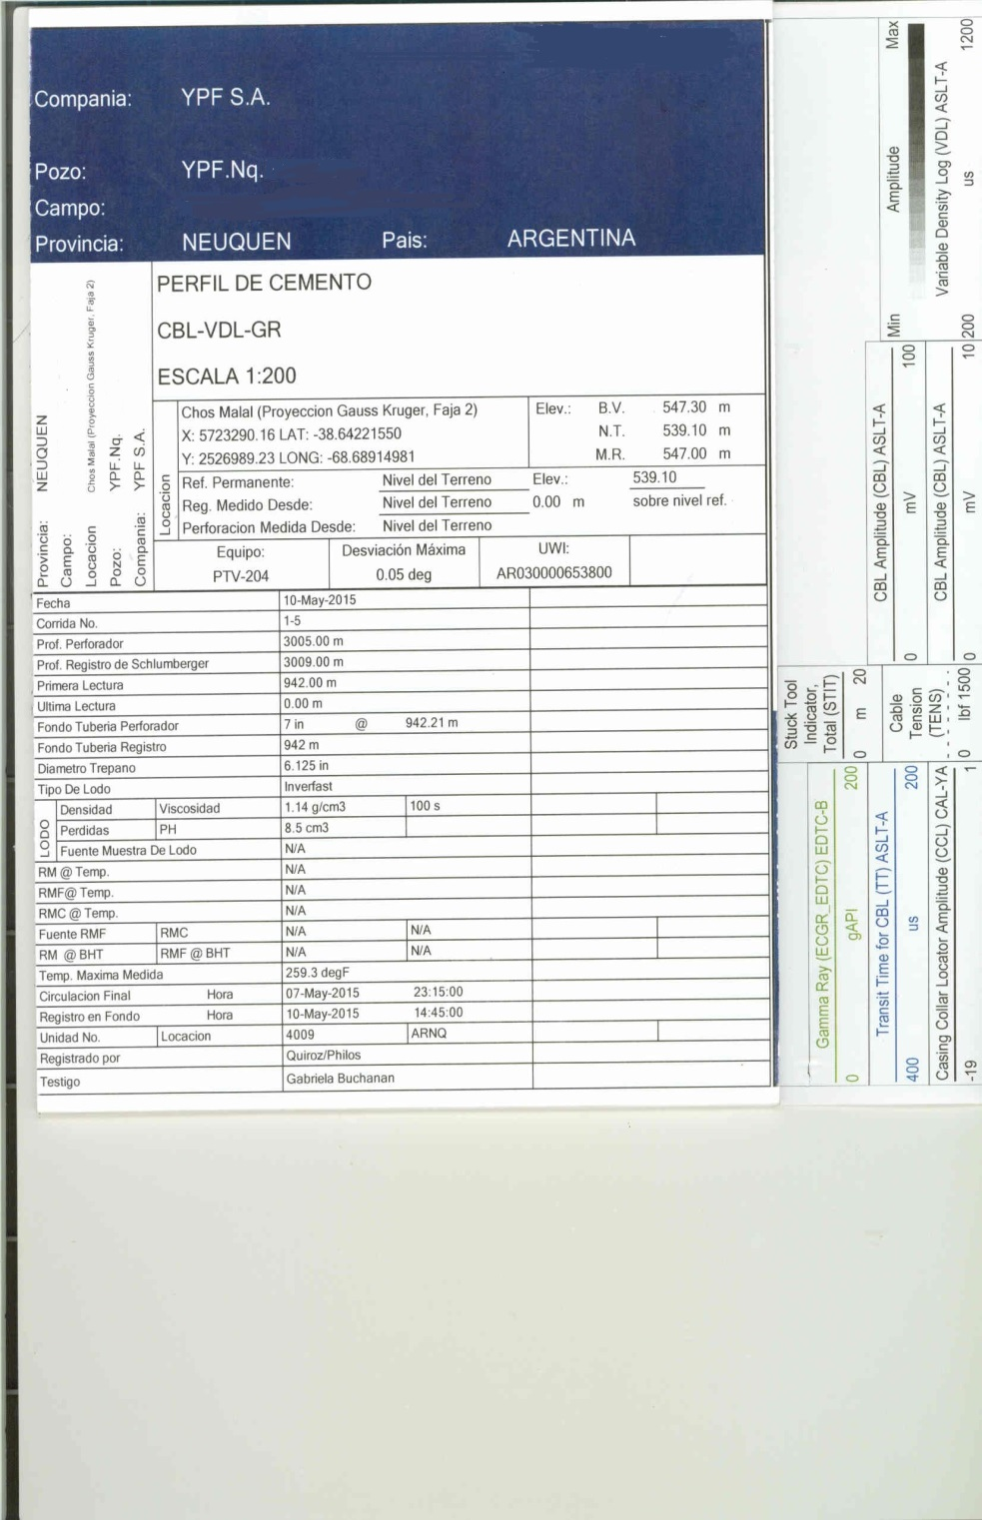
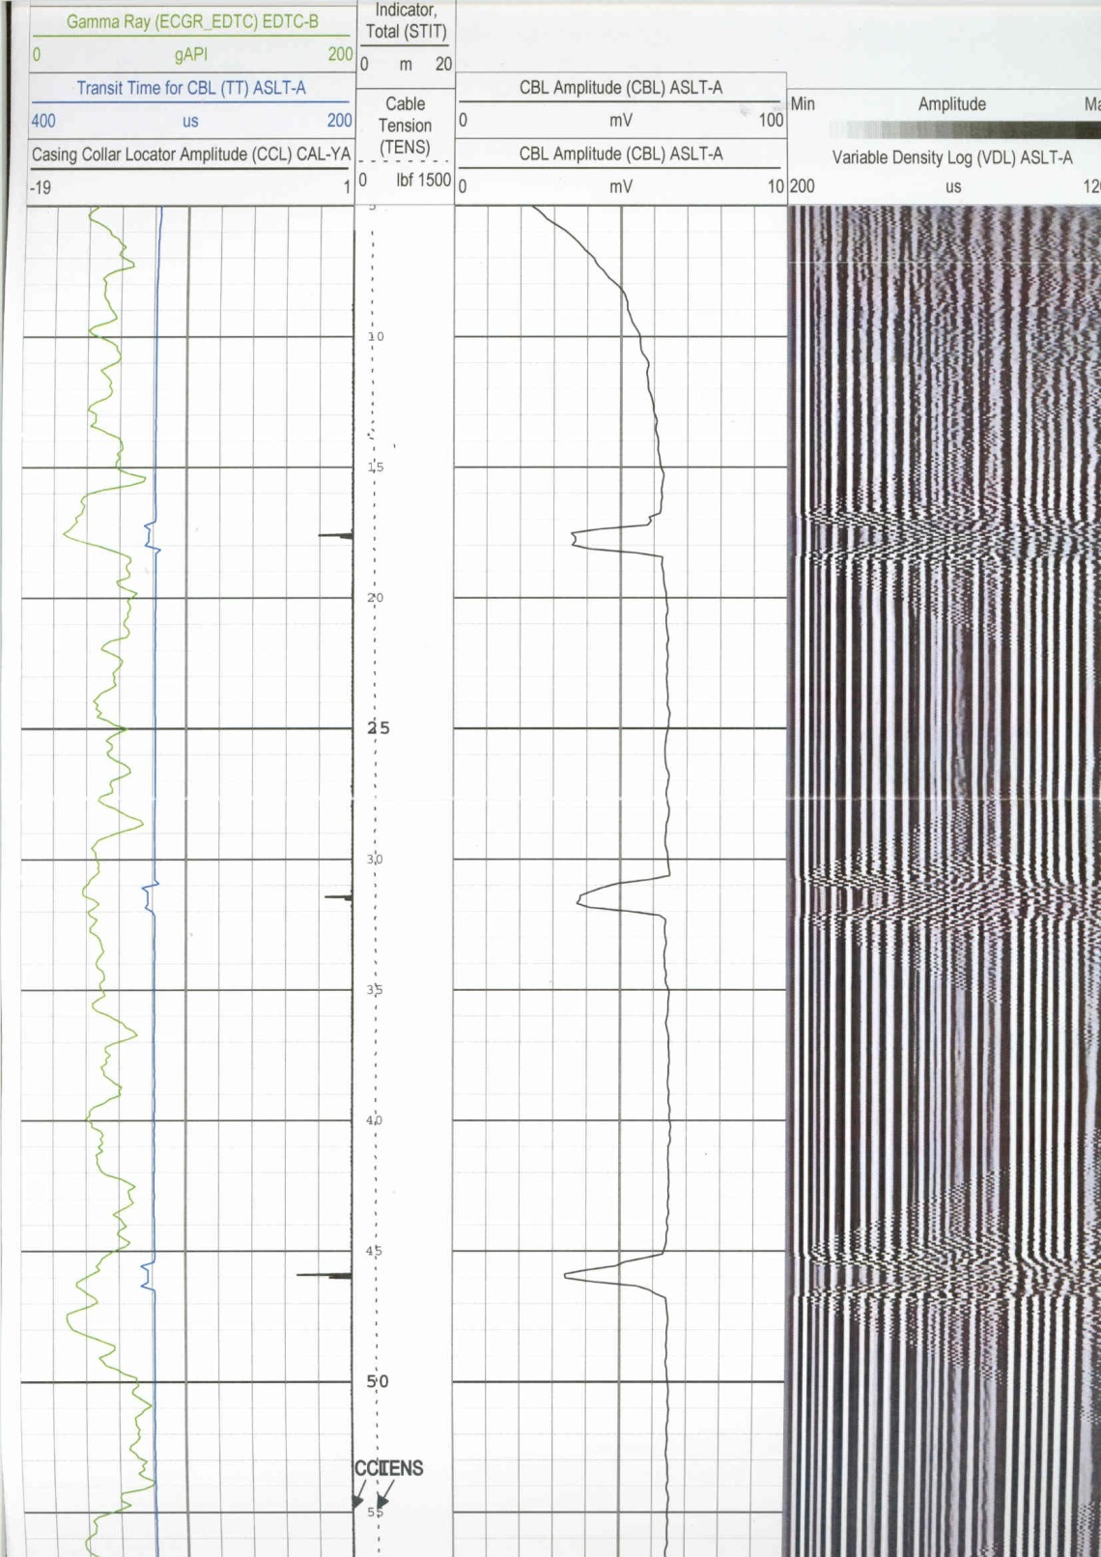
PERFIL DE CEMENTO
CBL - VDL

